关系图
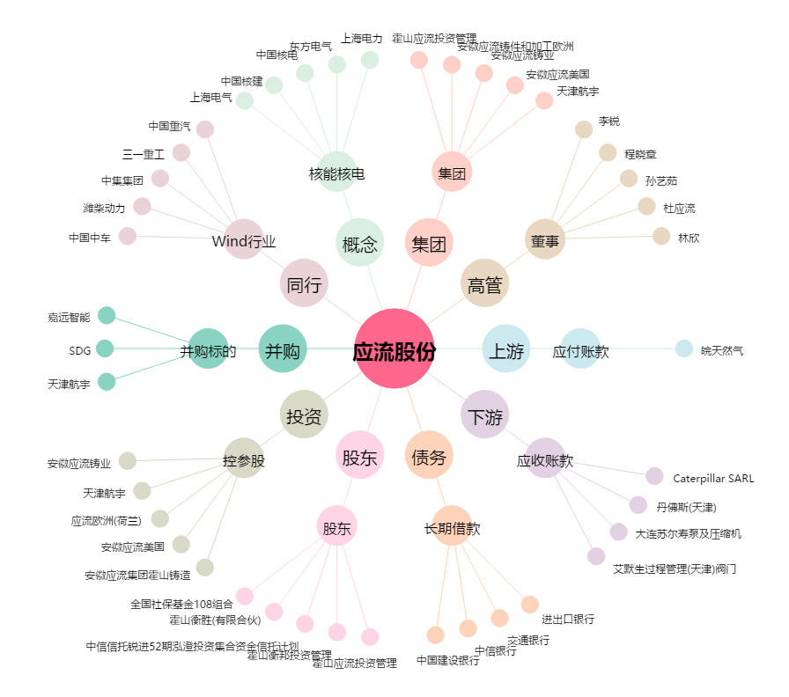
应流股份[603308.SH] - 关系概览图

